انواع بلوک های وافل
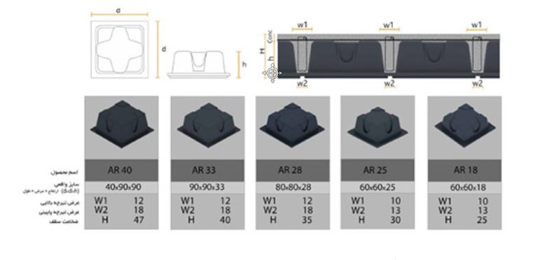

حداقل ارماتورهای وافل(دستی)
$$H_{total(mm)}$$
$$t_{slab(mm)}$$
سلول های آبی رنگ مقدار دهی شوند
نوع قالب وافل
 | ضخامت کل سقف |  |  | 350
$$b_{w,top(mm)}$$
$${cm}^{}$$
$$@$$
$$φ$$
 | ضخامت دال رویه |  |  | 70 |  |  |  |  |  | 21 |  |  | 10 |  |  |  |  |  |  | a,waffle | ax | h | w2 | w1
$$b_{w,bott(mm)}$$
 | عرض تیرچه بالایی |  |  | 120 |  |  |  |  |  |  |  |  |  |  |  |  |  |  |  | 60 | 70 | 18 | 13 | 10 | AR18
$$d_{(mm)}$$
$$\left(mm\right)$$
 | عرض تیرچه پائینی |  |  | 120 | 313 |  |  |  |  |  |  |  |  |  |  |  | 70 |  |  | 60 | 70 | 25 | 13 | 10 | AR25
$$\left(mm\right)$$
$$\left(mm\right)$$
$$\left(mm\right)$$
 | آکس تیرچه در جهت لوکال 1 (mm) |  |  | 920 |  |  |  |  |  |  |  | 920 |  |  | 120 | 280 |  |  | 350 | 80 | 92 | 28 | 18 | 12 | AR28
$$\left(mm\right)$$
 | آکس تیرچه در جهت لوکال 2 (mm) |  |  | 920 |  |  |  |  |  |  |  |  |  |  |  |  |  |  |  | 90 | 102 | 33 | 18 | 12 | AR33
$$h_{waffle}$$
$$a_{waffle}$$
$$a_{waffle(mm)}$$
$$\left(mm\right)$$
$$\left(mm\right)$$
$$\left(mm\right)$$
 | دهانه قالب وافل |  |  | 800 |  |  |  | 120 |  |  |  | 800 |  |  | 120 |  |  |  |  | 90 | 102 | 40 | 18 | 12 | AR40
$$h_{waffle(mm)}$$
 | ارتفاع قالب وافل |  |  | 280
$${cm}^{2}$$
 |  |  |  |  |  |  |  |  |  |  |  |  | 1.315
 |  |  | 25 | fc(mpa)

 |  |  | 400 | fy(mpa)

$${mm}^{2}$$
$$d_{b(mm)}$$
 |  | 78.500 | 10 |  | رویه دال

$$A_{S,min(\frac{mm2}{m})}$$
$${{mm}^{2}}/m$$
$$A_{S,min(\frac{mm2}{m})}$$
0.0018*b*t
$${mm}^{}$$
$$\left(s=\frac{A_{S,رویه دال}}{A_{s,min}}×واحد عرض\right)mm$$
 | برای رویه دال |  |  |  |  |  | عرض واحد(1000میلیمتر)
 | 126
 | 623 |  |  |  |  | ضخامت روی دال به میلیمتر |  |  | 210
$${mm}^{}$$
$$\left\{3t,300mm\right\}$$
$$≤$$
 | 210 |  |  | 623 | کنترل فاصله آرماتورهای خمشی در رویه ی دال

 | 37 | cover to center bottom rebar(mm)

$$A_{S,min(\frac{mm2}{m})}$$
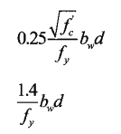
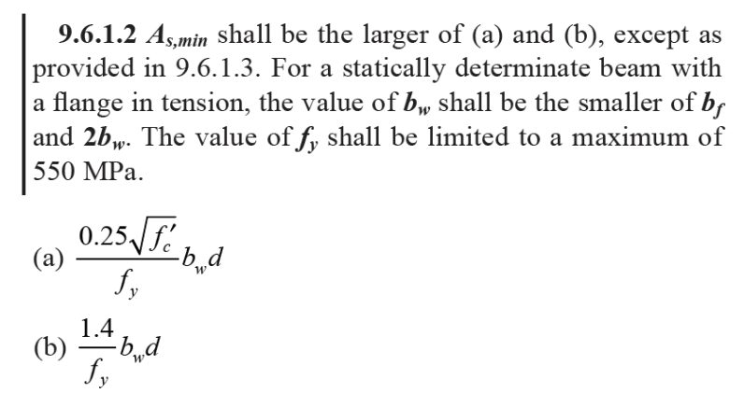
$${mm}^{2}$$
$$A_{S,min(mm2)}$$
$${cm}^{2}$$
$$A_{S,min(cm2)}$$
 | برای ریب ها |  |  |  |  |  |  |  |  |  | 117.38 |  | mm2 |  | d | bw
 | 131.46 |  |  |  |  | Max |  |  |  |  | 131.46 |  | mm2 | mm | 313 | 120 |  | mm
 | 1.315
$$φ$$
$${cm}^{2}$$
$${cm}^{2}$$
$$φ$$
$$φ$$
$${cm}^{2}$$
$$φ$$
 |  |  | 0.503 | 8
 |  |  | 0.785 | 10
 |  |  | 1.13 | 12
$${cm}^{2}$$
$$φ$$
 |  |  | 1.54 | 14
$${cm}^{2}$$
$$φ$$
 |  |  | 2.01 | 16
$${cm}^{2}$$
$$φ$$
 |  |  | 2.54 | 18
$${cm}^{2}$$
$$φ$$
 |  |  | 3.14 | 20
$${cm}^{2}$$
$$φ$$
 |  |  | 3.8 | 22
$$φ$$
$${cm}^{2}$$
 |  |  | 4.91 | 25
$${cm}^{2}$$
$$φ$$
 |  |  | 6.16 | 28
$${cm}^{2}$$
 |  |  | 8.04 | 32

محاسبات خمشی وافل
محاسبات صحیح آرماتور خمشی در ETABS20 طبق ACI318-14

920 | b(srtip withs):mm | 120 | bw(rib):mm

350 | H,waffle:mm

37 | cover to center:mm

313 | d:mm

400 | fy:Mpa

25 | fc:Mpa

13494251.15 | Mu:N-mm

$$∅$$
0.9

$$∅c$$
0.85
Ru=$\frac{Mu}{∅∗b∗d^2}$
0.1663527 | Ru

m = $\frac{fy}{∅c∗fc}$
18.8235294 | m |  |  |  |  | 2(Ru*m) | Ru*m | 1/m

0.000417522 | rho |  |  | 0.00041752238141 | 0.0078592448266 | 6.2626887696 | 3.1313443848 | 0.0531250

120.2297 | As:mm2

79.3800 | As,min:mm2

 |  | 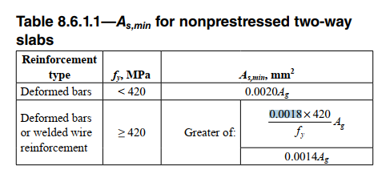

محاسبات صحیح آرماتور خمشی در ETABS20 طبق ACI318-19

920 | b(srtip withs):mm | 120 | bw(rib):mm

350 | H,waffle:mm

37 | cover to center:mm

313 | d:mm

400 | fy:Mpa

25 | fc:Mpa

13494251.15 | Mu:N-mm

$$∅$$
0.9

$$∅c$$
0.85
Ru=$\frac{Mu}{∅∗b∗d^2}$
0.1663527 | Ru

m = $\frac{fy}{∅c∗fc}$
18.8235294 | m |  |  |  |  | 2(Ru*m) | Ru*m | 1/m

0.000417522 | rho |  |  | 0.00041752238141 | 0.0078592448266 | 6.2626887696 | 3.1313443848 | 0.0531250

120.2297 | As:mm2

75.6000 | As,min:mm2

 |  | 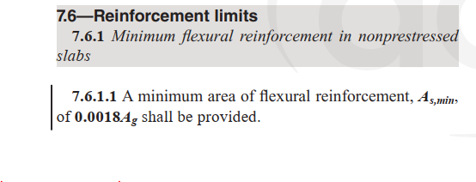

محاسبات صحیح آرماتور خمشی در SAFE16

 | b(srtip withs):cm | 12 | bw(rib):cm

 | H,waffle:cm

 | cover to center:cm

 | d:cm

 | fy:kg/cm2

 | fc:kg/cm2

 | Mu:kg-cm

$$∅$$

$$∅c$$

 | Ru

 | m |  |  |  |  | 2(Ru*m) | Ru*m | 1/m

 | rho |  |  | #DIV/0! | #DIV/0! | 0 | 0 | #DIV/0!

 | As:cm

 | As,min:cm

محاسبات غلط آرماتور خمشی در ETABS16 با توجه به معادلسازی با notional size

 | b(srtip withs):cm | 120 | bw(rib):cm

 | H,notional size:cm

 | cover to center:cm

 | d,notional size:cm

 | fy:kg/cm2

 | fc:kg/cm2

 | Mu:kg-cm

$$∅$$

$$∅c$$

 | Ru

 | m |  |  |  |  | 2(Ru*m) | Ru*m | 1/m

 | rho |  |  | #DIV/0! | #DIV/0! | 0 | 0 | #DIV/0!

 | AS:cm

 | As,min:cm

آرماتورهای برشی وافل
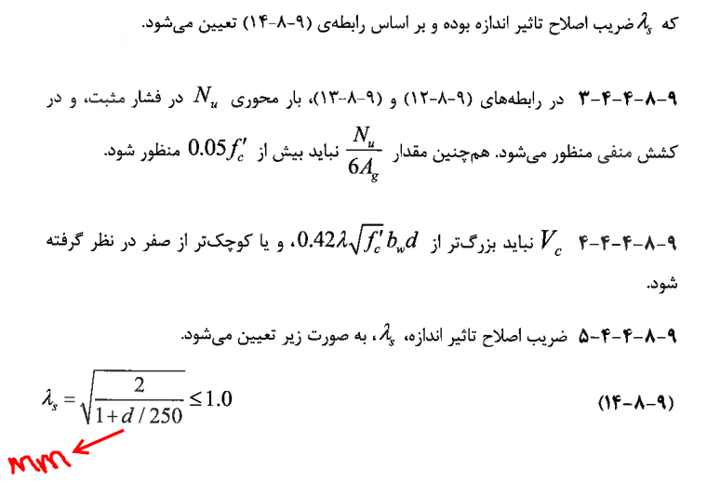






 |  |  |  | نکته: |  | مقاومت برشی بتن بر حسب N-mm | مقاومت برشی بتن بر حسب kg-cm

$$V_{c}=\left(\frac{4}{6}λ_{S}λρ_{W}^{1/3}\sqrt{f_{c}}\right)b_{w}d$$
$$V_{c}=\left(0.53λ\sqrt{f_{c}}\right)b_{w}d$$

 | آرماتورهای برشی وافل مطابق ACI318-19
$$V_{c}=\left(\frac{4}{6}λ_{S}λρ_{W}^{1/3}\sqrt{f_{c}}\right)b_{w}d$$
$$b_{w(mm)}$$
 |  |  |  |  |  |  |  |  | 2
 | 120 |  |  |  |  |  |  |  | 2.252000
 |  |  |  |  |  |  |  |  | 0.942390
$$H_{waffle(mm)}$$
 | 350 |  |  |  |  |  |  |  | 1.000000
$${cover to center rebar}_{(mm)}$$
 | 37

$$d_{(mm)}$$
 | 313

$$f_{yt(mm)}$$
 | 400

$$f_{c(N/mm2)}$$
 | 25

$$φ_{shear}$$
 | 0.75

$$λ_{s}$$
 | 0.942390

$$A_{S,etabs(mm2)}$$
$$ρ_{w}$$
 | 120.2297
 |  |  |  |  |  |  | بین وجه TOP و BOTT مقدار As که در کشش است در این سلول جایگذاری شود
 | 0.003201004

$${ρ_{w}^{1/3}}_{}$$
 | 0.14737666568
$$V_{c(N)}$$
$$V_{c,max(N)}$$
 | 17388.569689 |  | 78876
$$V_{u,shear(N)}$$
 | 36265.9

$${Av/}_{S(mm2/mm)}$$
 | 0.2473
 |  |  |  |  |  |  |  | 0.0930

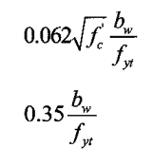
 |  | 0.0930

$$≥$$
$${Av/}_{S,min(mm2/mm)}$$
 |  |  |  |  |  |  |  | 0.1034
 |  |  | max

 |  | 0.1034

 |  |  |  |  | 0.3447 |  |  | 0.1034

$${Av/}_{S,final(mm2/mm)}$$
0.2473

